Sheet1
NaCl |  | A |  | D |  | C |  | B
&b / ° | R_0 / 1/s | &b / ° | R_0 / 1/s | &b / ° | R_0 / 1/s | &b / ° | R_0 / 1/s | &b / ° | R_0 / 1/s
2.5 | 8.8 | 2.5 | 12 | 2.5 | 9 | 2.5 | 13.3 | 2.5 | 31.8
2.6 | 10.3 | 2.6 | 10.5 | 2.6 | 14 | 2.6 | 11 | 2.6 | 29.8
2.7 | 12.5 | 2.7 | 11 | 2.7 | 10 | 2.7 | 13.5 | 2.7 | 26.5
2.8 | 12.8 | 2.8 | 10.3 | 2.8 | 7 | 2.8 | 11 | 2.8 | 30
2.9 | 11.3 | 2.9 | 9 | 2.9 | 11.5 | 2.9 | 10.5 | 2.9 | 29.3
3 | 10.8 | 3 | 11.5 | 3 | 15.3 | 3 | 13.8 | 3 | 33.3
3.1 | 10.3 | 3.1 | 12 | 3.1 | 20 | 3.1 | 10.5 | 3.1 | 31
3.2 | 14.5 | 3.2 | 16.5 | 3.2 | 29.3 | 3.2 | 10.3 | 3.2 | 34.8
3.3 | 18.8 | 3.3 | 20.3 | 3.3 | 30.8 | 3.3 | 12.5 | 3.3 | 33.5
3.4 | 34.3 | 3.4 | 22.5 | 3.4 | 35.3 | 3.4 | 10.8 | 3.4 | 35.3
3.5 | 117 | 3.5 | 29 | 3.5 | 31.8 | 3.5 | 14.8 | 3.5 | 27.3
3.6 | 159.3 | 3.6 | 35.3 | 3.6 | 38 | 3.6 | 11.5 | 3.6 | 29
3.7 | 391.8 | 3.7 | 36.5 | 3.7 | 78.3 | 3.7 | 11.3 | 3.7 | 33.8
3.8 | 471.5 | 3.8 | 33.3 | 3.8 | 125.5 | 3.8 | 14.3 | 3.8 | 40
3.9 | 542.3 | 3.9 | 36.8 | 3.9 | 143.3 | 3.9 | 12 | 3.9 | 37
4 | 537.3 | 4 | 37.3 | 4 | 145.3 | 4 | 11.8 | 4 | 39.8
4.1 | 578.3 | 4.1 | 34.3 | 4.1 | 123.8 | 4.1 | 10.8 | 4.1 | 36.5
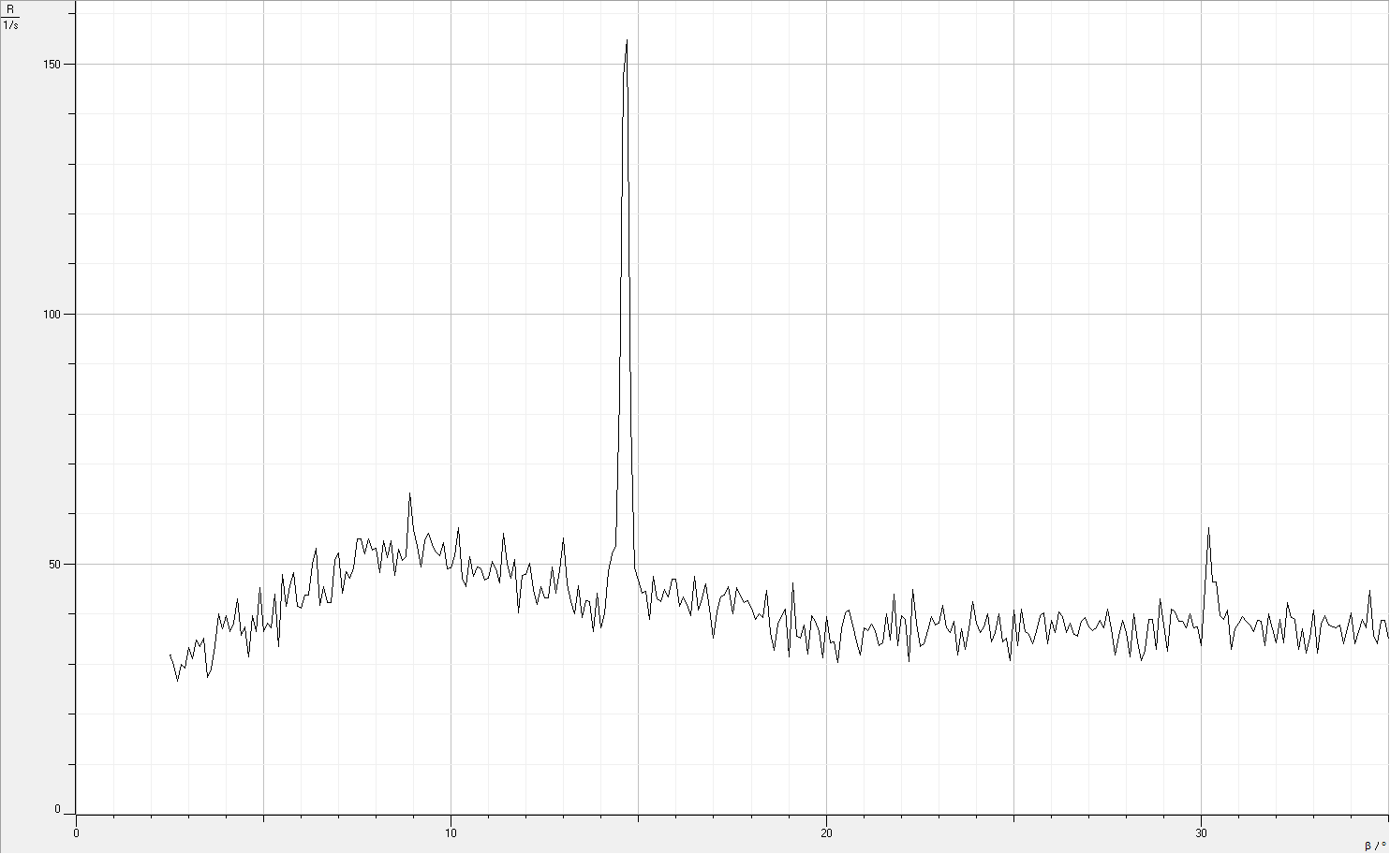
4.2 | 590.8 | 4.2 | 37 | 4.2 | 122.3 | 4.2 | 9.8 | 4.2 | 38.3
4.3 | 608 | 4.3 | 33.5 | 4.3 | 107.5 | 4.3 | 10.3 | 4.3 | 43
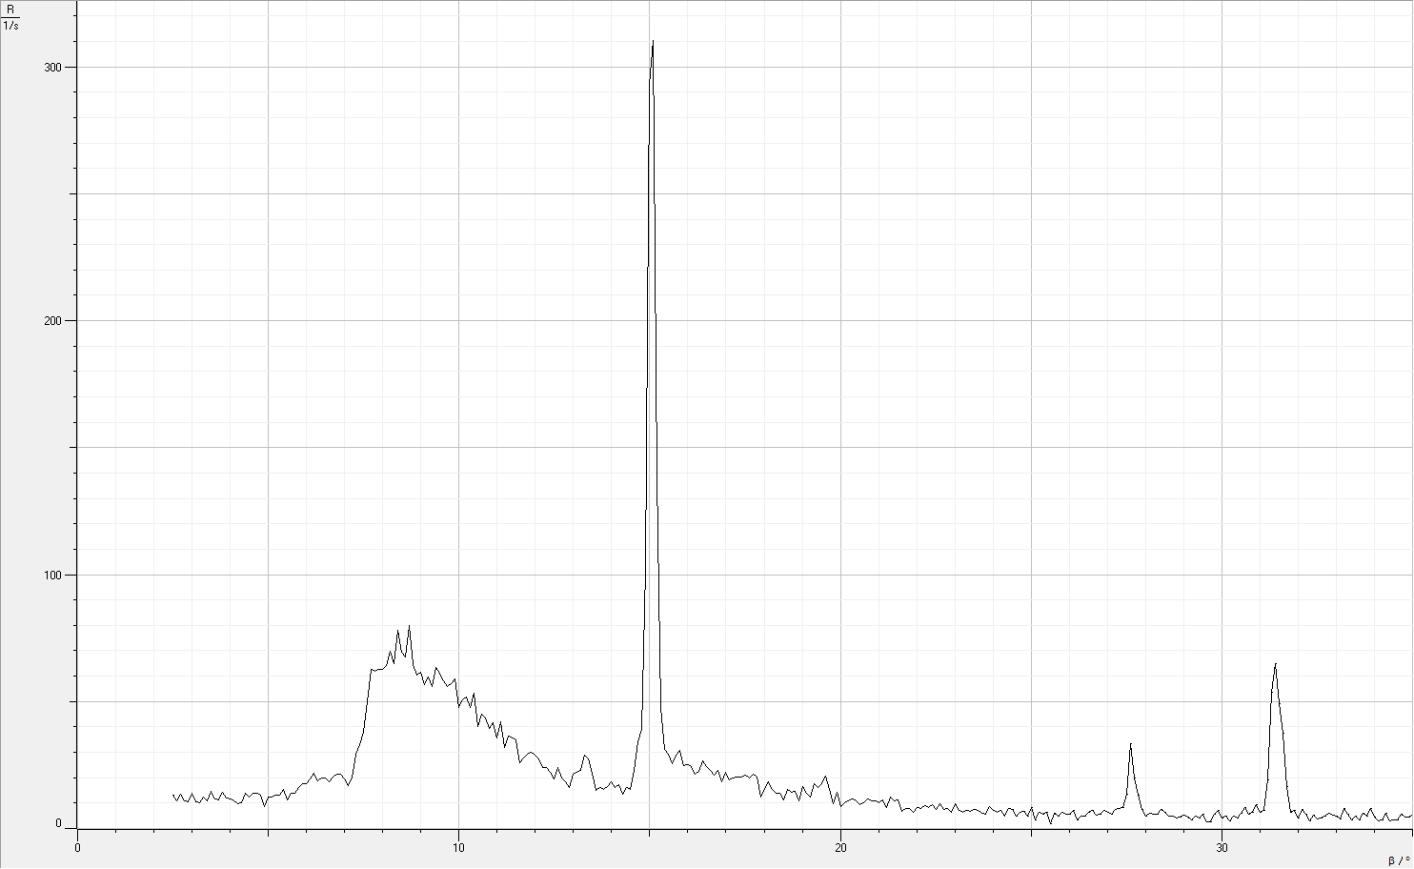
4.4 | 574.8 | 4.4 | 30.5 | 4.4 | 107.8 | 4.4 | 13.8 | 4.4 | 35.8
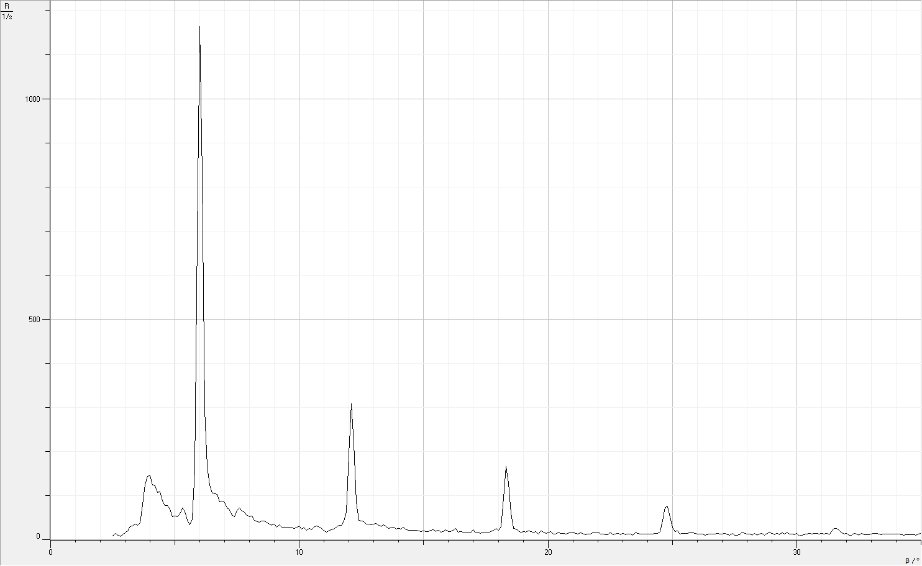
4.5 | 536.3 | 4.5 | 31.8 | 4.5 | 88.5 | 4.5 | 12.5 | 4.5 | 37.5
4.6 | 536.5 | 4.6 | 28 | 4.6 | 77 | 4.6 | 13.8 | 4.6 | 31.5
4.7 | 512.8 | 4.7 | 24 | 4.7 | 77.5 | 4.7 | 13.8 | 4.7 | 39.8
4.8 | 472.8 | 4.8 | 25.8 | 4.8 | 69.3 | 4.8 | 13 | 4.8 | 36.5
4.9 | 455.8 | 4.9 | 24.3 | 4.9 | 52.5 | 4.9 | 8.5 | 4.9 | 45.3
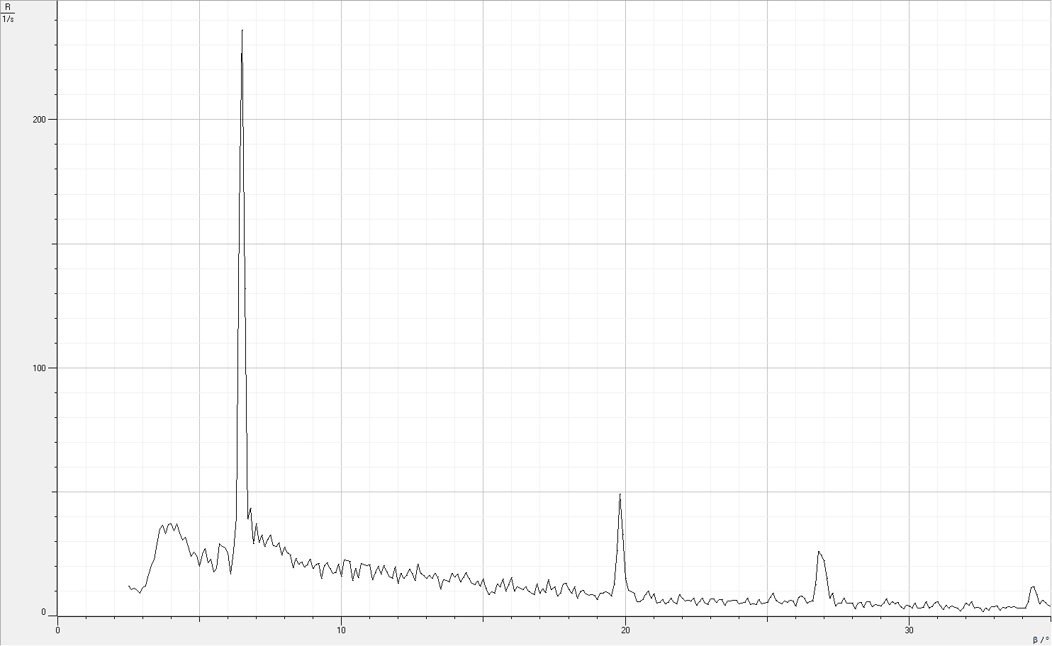
5 | 442.3 | 5 | 20 | 5 | 53.5 | 5 | 12.3 | 5 | 36.5
5.1 | 371.8 | 5.1 | 24.8 | 5.1 | 52.8 | 5.1 | 12.3 | 5.1 | 38.3
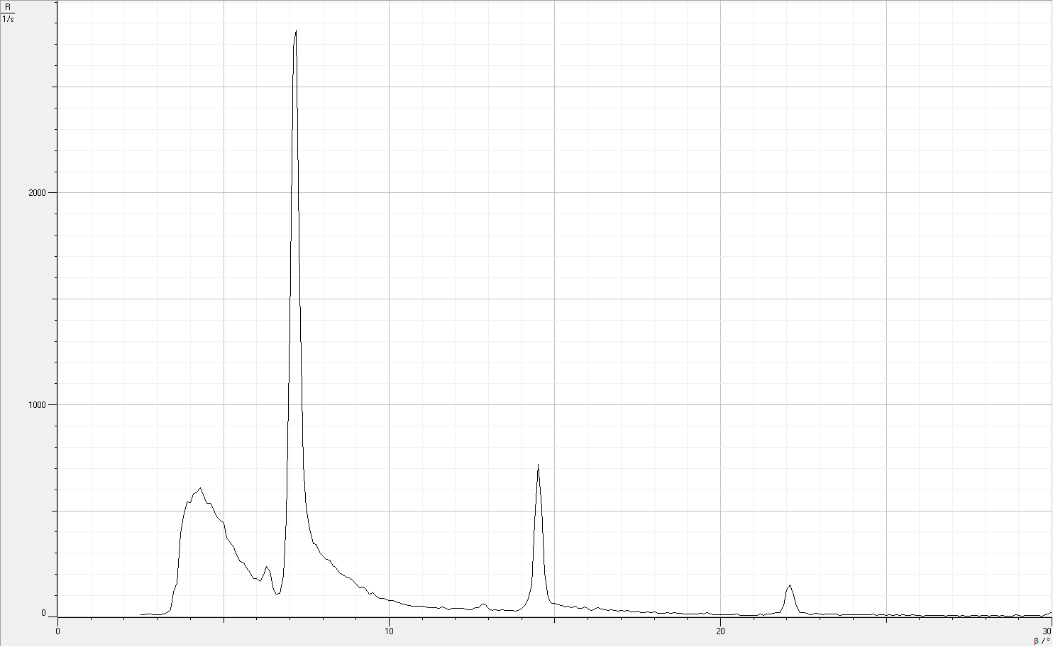
5.2 | 352.8 | 5.2 | 27 | 5.2 | 58.3 | 5.2 | 13 | 5.2 | 37.3
5.3 | 327.8 | 5.3 | 21.5 | 5.3 | 72.3 | 5.3 | 13.3 | 5.3 | 44
5.4 | 292.5 | 5.4 | 22.8 | 5.4 | 63.8 | 5.4 | 15.3 | 5.4 | 33.5
5.5 | 262.3 | 5.5 | 17.8 | 5.5 | 45 | 5.5 | 11.3 | 5.5 | 48
5.6 | 254.3 | 5.6 | 19 | 5.6 | 33.3 | 5.6 | 14 | 5.6 | 41.5
5.7 | 231.3 | 5.7 | 29 | 5.7 | 45.8 | 5.7 | 13.8 | 5.7 | 45.8
5.8 | 207.5 | 5.8 | 28 | 5.8 | 159.5 | 5.8 | 16 | 5.8 | 48.3
5.9 | 181 | 5.9 | 27.5 | 5.9 | 685 | 5.9 | 17.5 | 5.9 | 41.5
6 | 182.3 | 6 | 25.5 | 6 | 1163.5 | 6 | 17.8 | 6 | 41.3
6.1 | 168.3 | 6.1 | 16.8 | 6.1 | 829.3 | 6.1 | 19.5 | 6.1 | 43.8
6.2 | 196 | 6.2 | 26.3 | 6.2 | 294.3 | 6.2 | 21.8 | 6.2 | 43.8
6.3 | 238 | 6.3 | 39.8 | 6.3 | 165.8 | 6.3 | 18.8 | 6.3 | 50
6.4 | 215.5 | 6.4 | 161.3 | 6.4 | 124 | 6.4 | 19.8 | 6.4 | 53.3
6.5 | 128.5 | 6.5 | 236 | 6.5 | 106.3 | 6.5 | 20 | 6.5 | 41.8
6.6 | 106.8 | 6.6 | 132 | 6.6 | 104 | 6.6 | 18.5 | 6.6 | 45.5
6.7 | 111.3 | 6.7 | 39 | 6.7 | 102.8 | 6.7 | 20.3 | 6.7 | 42.3
6.8 | 192.5 | 6.8 | 43.5 | 6.8 | 86 | 6.8 | 21.5 | 6.8 | 42.3
6.9 | 460.5 | 6.9 | 29.3 | 6.9 | 87.3 | 6.9 | 21.5 | 6.9 | 50.8
7 | 1380 | 7 | 37.3 | 7 | 84.5 | 7 | 19.5 | 7 | 52.3
7.1 | 2689.8 | 7.1 | 29.8 | 7.1 | 71.3 | 7.1 | 17 | 7.1 | 44.3
7.2 | 2767 | 7.2 | 32.5 | 7.2 | 68 | 7.2 | 19.8 | 7.2 | 48.5
7.3 | 1547.8 | 7.3 | 28 | 7.3 | 55.3 | 7.3 | 29.3 | 7.3 | 47.3
7.4 | 718.5 | 7.4 | 30.8 | 7.4 | 52.3 | 7.4 | 33 | 7.4 | 49.3
7.5 | 510.8 | 7.5 | 32.5 | 7.5 | 66.8 | 7.5 | 37.8 | 7.5 | 55
7.6 | 415 | 7.6 | 28.3 | 7.6 | 72 | 7.6 | 49.8 | 7.6 | 55
7.7 | 345.3 | 7.7 | 28 | 7.7 | 65.3 | 7.7 | 62.8 | 7.7 | 52
7.8 | 340.3 | 7.8 | 29.5 | 7.8 | 62.3 | 7.8 | 61.8 | 7.8 | 55
7.9 | 306 | 7.9 | 24.5 | 7.9 | 55.3 | 7.9 | 62.8 | 7.9 | 52.8
8 | 284.5 | 8 | 27.8 | 8 | 52 | 8 | 62.8 | 8 | 53.3
8.1 | 271.3 | 8.1 | 25.5 | 8.1 | 53.5 | 8.1 | 64.3 | 8.1 | 48.3
8.2 | 268.5 | 8.2 | 24.5 | 8.2 | 43.8 | 8.2 | 69.8 | 8.2 | 54.8
8.3 | 242.5 | 8.3 | 19.5 | 8.3 | 41 | 8.3 | 64.8 | 8.3 | 51.3
8.4 | 231.8 | 8.4 | 23.3 | 8.4 | 39.8 | 8.4 | 78.3 | 8.4 | 54.8
8.5 | 208 | 8.5 | 20.8 | 8.5 | 42.3 | 8.5 | 69.5 | 8.5 | 47.8
8.6 | 198.3 | 8.6 | 21.8 | 8.6 | 42 | 8.6 | 67.5 | 8.6 | 53
8.7 | 186.5 | 8.7 | 19.8 | 8.7 | 38.3 | 8.7 | 80 | 8.7 | 50.8
8.8 | 183.3 | 8.8 | 20.5 | 8.8 | 35 | 8.8 | 64.5 | 8.8 | 51.5
8.9 | 169.5 | 8.9 | 22.8 | 8.9 | 32.3 | 8.9 | 60.5 | 8.9 | 64.3
9 | 158.8 | 9 | 19.3 | 9 | 34.5 | 9 | 61.5 | 9 | 57
9.1 | 138.3 | 9.1 | 20.5 | 9.1 | 28 | 9.1 | 56.5 | 9.1 | 53.5
9.2 | 139.5 | 9.2 | 21 | 9.2 | 33.8 | 9.2 | 59.8 | 9.2 | 49.5
9.3 | 131.8 | 9.3 | 15 | 9.3 | 28.8 | 9.3 | 55.8 | 9.3 | 54.8
9.4 | 105.8 | 9.4 | 20.3 | 9.4 | 28.5 | 9.4 | 63.3 | 9.4 | 56.3
9.5 | 113 | 9.5 | 21.5 | 9.5 | 28 | 9.5 | 61.3 | 9.5 | 54
9.6 | 99 | 9.6 | 19.3 | 9.6 | 28.8 | 9.6 | 58 | 9.6 | 52.5
9.7 | 88.3 | 9.7 | 17.3 | 9.7 | 27 | 9.7 | 56 | 9.7 | 51.8
9.8 | 85.8 | 9.8 | 17.5 | 9.8 | 25.8 | 9.8 | 57 | 9.8 | 54.3
9.9 | 84.3 | 9.9 | 20.8 | 9.9 | 27.3 | 9.9 | 58.8 | 9.9 | 49
10 | 75.8 | 10 | 16 | 10 | 31.3 | 10 | 47.5 | 10 | 49.3
10.1 | 77.5 | 10.1 | 22.5 | 10.1 | 23.3 | 10.1 | 50.5 | 10.1 | 51.8
10.2 | 70.3 | 10.2 | 22.3 | 10.2 | 27.3 | 10.2 | 51.8 | 10.2 | 57.3
10.3 | 66.8 | 10.3 | 22 | 10.3 | 20.5 | 10.3 | 47.8 | 10.3 | 47.3
10.4 | 61 | 10.4 | 14.3 | 10.4 | 24.8 | 10.4 | 53.3 | 10.4 | 45.5
10.5 | 55.3 | 10.5 | 19 | 10.5 | 22 | 10.5 | 40 | 10.5 | 51.5
10.6 | 55 | 10.6 | 15.5 | 10.6 | 28.3 | 10.6 | 45 | 10.6 | 47.5
10.7 | 51.8 | 10.7 | 21.3 | 10.7 | 31.3 | 10.7 | 43.5 | 10.7 | 49.5
10.8 | 49.5 | 10.8 | 20.5 | 10.8 | 28.8 | 10.8 | 39.5 | 10.8 | 49
10.9 | 48.8 | 10.9 | 20.3 | 10.9 | 25.8 | 10.9 | 41.5 | 10.9 | 46.8
11 | 50.5 | 11 | 20.5 | 11 | 19.5 | 11 | 35.5 | 11 | 47.3
11.1 | 47.3 | 11.1 | 14.5 | 11.1 | 17 | 11.1 | 42 | 11.1 | 50.5
11.2 | 44.5 | 11.2 | 17.5 | 11.2 | 20 | 11.2 | 32 | 11.2 | 49
11.3 | 44 | 11.3 | 20 | 11.3 | 22.3 | 11.3 | 36.3 | 11.3 | 46.3
11.4 | 42.3 | 11.4 | 16.8 | 11.4 | 23.5 | 11.4 | 35.5 | 11.4 | 56.3
11.5 | 40.5 | 11.5 | 20.3 | 11.5 | 28.3 | 11.5 | 34.8 | 11.5 | 50.3
11.6 | 47.3 | 11.6 | 17.8 | 11.6 | 32 | 11.6 | 25.8 | 11.6 | 47.3
11.7 | 41.3 | 11.7 | 15.8 | 11.7 | 31.8 | 11.7 | 27.8 | 11.7 | 51
11.8 | 33.3 | 11.8 | 15.3 | 11.8 | 42.3 | 11.8 | 29.3 | 11.8 | 40.3
11.9 | 39.8 | 11.9 | 19.8 | 11.9 | 62.3 | 11.9 | 30 | 11.9 | 47.8
12 | 40.8 | 12 | 13.3 | 12 | 192.5 | 12 | 28.8 | 12 | 48
12.1 | 40.8 | 12.1 | 17 | 12.1 | 308.5 | 12.1 | 27.3 | 12.1 | 50.3
12.2 | 40.3 | 12.2 | 15.3 | 12.2 | 217.8 | 12.2 | 24 | 12.2 | 45
12.3 | 35.3 | 12.3 | 16.3 | 12.3 | 86 | 12.3 | 24 | 12.3 | 42
12.4 | 34 | 12.4 | 18.8 | 12.4 | 43.3 | 12.4 | 22 | 12.4 | 45.5
12.5 | 32.8 | 12.5 | 17.3 | 12.5 | 42.8 | 12.5 | 19.5 | 12.5 | 43.3
12.6 | 43 | 12.6 | 14.3 | 12.6 | 41.5 | 12.6 | 24 | 12.6 | 43.3
12.7 | 44 | 12.7 | 20.8 | 12.7 | 35.8 | 12.7 | 20 | 12.7 | 49.5
12.8 | 59.8 | 12.8 | 17.3 | 12.8 | 34.5 | 12.8 | 18.3 | 12.8 | 44.3
12.9 | 59.8 | 12.9 | 16.3 | 12.9 | 33.3 | 12.9 | 16.3 | 12.9 | 48.8
13 | 39.8 | 13 | 15 | 13 | 34.5 | 13 | 21.5 | 13 | 55.3
13.1 | 30.3 | 13.1 | 16.3 | 13.1 | 36.5 | 13.1 | 22.3 | 13.1 | 46
13.2 | 33 | 13.2 | 15.3 | 13.2 | 32.3 | 13.2 | 23 | 13.2 | 42.5
13.3 | 28.8 | 13.3 | 17.3 | 13.3 | 29.3 | 13.3 | 28.8 | 13.3 | 40
13.4 | 33.8 | 13.4 | 15.8 | 13.4 | 33.5 | 13.4 | 27.5 | 13.4 | 45.8
13.5 | 28.8 | 13.5 | 10.8 | 13.5 | 30 | 13.5 | 21.8 | 13.5 | 39.3
13.6 | 30.5 | 13.6 | 14.5 | 13.6 | 26 | 13.6 | 15 | 13.6 | 42.8
13.7 | 31.8 | 13.7 | 14.3 | 13.7 | 27.3 | 13.7 | 16.3 | 13.7 | 42.5
13.8 | 27.3 | 13.8 | 13.8 | 13.8 | 27.8 | 13.8 | 15.3 | 13.8 | 36.5
13.9 | 29.3 | 13.9 | 17 | 13.9 | 24.5 | 13.9 | 16.5 | 13.9 | 44.3
14 | 41.8 | 14 | 15.8 | 14 | 25 | 14 | 18.3 | 14 | 37.3
14.1 | 54 | 14.1 | 16.8 | 14.1 | 23.3 | 14.1 | 16.3 | 14.1 | 40
14.2 | 82.3 | 14.2 | 13.8 | 14.2 | 27.5 | 14.2 | 17.3 | 14.2 | 48.5
14.3 | 150 | 14.3 | 15.5 | 14.3 | 23 | 14.3 | 13.5 | 14.3 | 52
14.4 | 447 | 14.4 | 17.5 | 14.4 | 20.8 | 14.4 | 16 | 14.4 | 53.5
14.5 | 719 | 14.5 | 15 | 14.5 | 20.8 | 14.5 | 15.3 | 14.5 | 83.5
14.6 | 511.3 | 14.6 | 13 | 14.6 | 21.3 | 14.6 | 23 | 14.6 | 147.3
14.7 | 207.8 | 14.7 | 12.5 | 14.7 | 21.5 | 14.7 | 34.3 | 14.7 | 154.8
14.8 | 89 | 14.8 | 14 | 14.8 | 19.8 | 14.8 | 39 | 14.8 | 79
14.9 | 64.5 | 14.9 | 12 | 14.9 | 18.3 | 14.9 | 101.8 | 14.9 | 49.3
15 | 62 | 15 | 14.8 | 15 | 19.5 | 15 | 293 | 15 | 46.8
15.1 | 55.8 | 15.1 | 11.3 | 15.1 | 17.8 | 15.1 | 310.3 | 15.1 | 44.3
15.2 | 54.8 | 15.2 | 8.5 | 15.2 | 18.5 | 15.2 | 138.5 | 15.2 | 44.5
15.3 | 47.8 | 15.3 | 9.8 | 15.3 | 21 | 15.3 | 47.5 | 15.3 | 39
15.4 | 50.3 | 15.4 | 9.3 | 15.4 | 22.8 | 15.4 | 31.3 | 15.4 | 47.5
15.5 | 44 | 15.5 | 12.8 | 15.5 | 17.8 | 15.5 | 29.3 | 15.5 | 43
15.6 | 48.8 | 15.6 | 11.8 | 15.6 | 21.8 | 15.6 | 25.5 | 15.6 | 42.5
15.7 | 40.8 | 15.7 | 14.8 | 15.7 | 17.5 | 15.7 | 28.8 | 15.7 | 45
15.8 | 40.3 | 15.8 | 10 | 15.8 | 18.3 | 15.8 | 30.8 | 15.8 | 43.5
15.9 | 46.5 | 15.9 | 12.5 | 15.9 | 23 | 15.9 | 24.8 | 15.9 | 47
16 | 36 | 16 | 15.5 | 16 | 19 | 16 | 25 | 16 | 47
16.1 | 31.8 | 16.1 | 10 | 16.1 | 18.5 | 16.1 | 24.3 | 16.1 | 41.5
16.2 | 38 | 16.2 | 11.8 | 16.2 | 20.8 | 16.2 | 21.3 | 16.2 | 43.5
16.3 | 42.5 | 16.3 | 11.3 | 16.3 | 25 | 16.3 | 22.5 | 16.3 | 42
16.4 | 38 | 16.4 | 10.5 | 16.4 | 16.8 | 16.4 | 26.8 | 16.4 | 39.8
16.5 | 33.3 | 16.5 | 11.8 | 16.5 | 17.8 | 16.5 | 24.3 | 16.5 | 47.5
16.6 | 31 | 16.6 | 10 | 16.6 | 16.5 | 16.6 | 22.8 | 16.6 | 40.8
16.7 | 33.3 | 16.7 | 9 | 16.7 | 17.3 | 16.7 | 21 | 16.7 | 43
16.8 | 29.8 | 16.8 | 8.5 | 16.8 | 17 | 16.8 | 23 | 16.8 | 46
16.9 | 27 | 16.9 | 12.8 | 16.9 | 16 | 16.9 | 18.5 | 16.9 | 41
17 | 30.5 | 17 | 9.3 | 17 | 22 | 17 | 22.3 | 17 | 35.3
17.1 | 26.8 | 17.1 | 10.8 | 17.1 | 15.8 | 17.1 | 19.3 | 17.1 | 40.5
17.2 | 30 | 17.2 | 9.5 | 17.2 | 15.5 | 17.2 | 20 | 17.2 | 43.5
17.3 | 24.3 | 17.3 | 14.5 | 17.3 | 14.5 | 17.3 | 20.3 | 17.3 | 43.8
17.4 | 24.5 | 17.4 | 10.5 | 17.4 | 16.3 | 17.4 | 20.3 | 17.4 | 45.5
17.5 | 26 | 17.5 | 11.8 | 17.5 | 17.5 | 17.5 | 21 | 17.5 | 40
17.6 | 20.8 | 17.6 | 8 | 17.6 | 15 | 17.6 | 19.8 | 17.6 | 45.3
17.7 | 20 | 17.7 | 9.3 | 17.7 | 18.8 | 17.7 | 21.3 | 17.7 | 43.8
17.8 | 25 | 17.8 | 12.8 | 17.8 | 21.3 | 17.8 | 20.3 | 17.8 | 42.3
17.9 | 18.8 | 17.9 | 13 | 17.9 | 25.8 | 17.9 | 12.3 | 17.9 | 42.8
18 | 22.8 | 18 | 10.5 | 18 | 20.8 | 18 | 15.8 | 18 | 41.3
18.1 | 18 | 18.1 | 9 | 18.1 | 29 | 18.1 | 18.3 | 18.1 | 39
18.2 | 16.3 | 18.2 | 11.8 | 18.2 | 95 | 18.2 | 15.3 | 18.2 | 40
18.3 | 17.3 | 18.3 | 7 | 18.3 | 166 | 18.3 | 14 | 18.3 | 39.3
18.4 | 18.8 | 18.4 | 9.8 | 18.4 | 128.8 | 18.4 | 13.8 | 18.4 | 44.8
18.5 | 17.8 | 18.5 | 10.3 | 18.5 | 60.8 | 18.5 | 11.3 | 18.5 | 36.3
18.6 | 19 | 18.6 | 8.8 | 18.6 | 25 | 18.6 | 15.3 | 18.6 | 32.8
18.7 | 16.5 | 18.7 | 8.3 | 18.7 | 23.5 | 18.7 | 14.3 | 18.7 | 38
18.8 | 16 | 18.8 | 8.5 | 18.8 | 20.3 | 18.8 | 14.8 | 18.8 | 39.5
18.9 | 13.5 | 18.9 | 8.3 | 18.9 | 16 | 18.9 | 11 | 18.9 | 41
19 | 12.8 | 19 | 6.5 | 19 | 18 | 19 | 16.5 | 19 | 31.5
19.1 | 12.3 | 19.1 | 9.3 | 19.1 | 16.8 | 19.1 | 14 | 19.1 | 46.3
19.2 | 13.3 | 19.2 | 9 | 19.2 | 20 | 19.2 | 12.3 | 19.2 | 35.5
19.3 | 13.3 | 19.3 | 9.8 | 19.3 | 18.5 | 19.3 | 17.5 | 19.3 | 35.3
19.4 | 16.3 | 19.4 | 9.3 | 19.4 | 16 | 19.4 | 16 | 19.4 | 37.8
19.5 | 14.8 | 19.5 | 8 | 19.5 | 18.5 | 19.5 | 17.5 | 19.5 | 32
19.6 | 19 | 19.6 | 12.8 | 19.6 | 13.3 | 19.6 | 20.5 | 19.6 | 39.8
19.7 | 12.8 | 19.7 | 26.3 | 19.7 | 20.3 | 19.7 | 15.5 | 19.7 | 38.5
19.8 | 11.3 | 19.8 | 49 | 19.8 | 16.8 | 19.8 | 9.8 | 19.8 | 36.5
19.9 | 11.3 | 19.9 | 32.8 | 19.9 | 14.3 | 19.9 | 14.3 | 19.9 | 31.3
20 | 9.5 | 20 | 15 | 20 | 16 | 20 | 8.5 | 20 | 39.5
20.1 | 10.3 | 20.1 | 10.3 | 20.1 | 18.5 | 20.1 | 10.3 | 20.1 | 34.3
20.2 | 9.3 | 20.2 | 9.8 | 20.2 | 12.5 | 20.2 | 10.8 | 20.2 | 34.5
20.3 | 9.3 | 20.3 | 9 | 20.3 | 13 | 20.3 | 11.5 | 20.3 | 30.3
20.4 | 9 | 20.4 | 5.8 | 20.4 | 16 | 20.4 | 11 | 20.4 | 37
20.5 | 12.8 | 20.5 | 5.8 | 20.5 | 14.3 | 20.5 | 9.3 | 20.5 | 40.3
20.6 | 7 | 20.6 | 6.5 | 20.6 | 14.5 | 20.6 | 10 | 20.6 | 40.8
20.7 | 6.8 | 20.7 | 8.5 | 20.7 | 13.3 | 20.7 | 11.5 | 20.7 | 37.8
20.8 | 7.3 | 20.8 | 10 | 20.8 | 14.8 | 20.8 | 10.8 | 20.8 | 34.5
20.9 | 8.3 | 20.9 | 7.3 | 20.9 | 17.5 | 20.9 | 11 | 20.9 | 31.8
21 | 7.8 | 21 | 8.8 | 21 | 15.3 | 21 | 10.3 | 21 | 37.3
21.1 | 8.3 | 21.1 | 5.3 | 21.1 | 14 | 21.1 | 11.3 | 21.1 | 36.8
21.2 | 13.8 | 21.2 | 5.5 | 21.2 | 12.8 | 21.2 | 8.3 | 21.2 | 38
21.3 | 8.3 | 21.3 | 6.5 | 21.3 | 15.8 | 21.3 | 12.3 | 21.3 | 36.8
21.4 | 12.3 | 21.4 | 4.8 | 21.4 | 13 | 21.4 | 10.8 | 21.4 | 33.8
21.5 | 13.8 | 21.5 | 5.5 | 21.5 | 11.8 | 21.5 | 11.3 | 21.5 | 34.3
21.6 | 15.3 | 21.6 | 7.3 | 21.6 | 12.3 | 21.6 | 6.8 | 21.6 | 40
21.7 | 19.8 | 21.7 | 5.5 | 21.7 | 12.3 | 21.7 | 7.8 | 21.7 | 34.8
21.8 | 21.5 | 21.8 | 4.8 | 21.8 | 15.5 | 21.8 | 8 | 21.8 | 44
21.9 | 54.5 | 21.9 | 8.5 | 21.9 | 16.5 | 21.9 | 6.5 | 21.9 | 33.8
22 | 127.8 | 22 | 7.3 | 22 | 16.3 | 22 | 8.3 | 22 | 39.8
22.1 | 151.3 | 22.1 | 6 | 22.1 | 12 | 22.1 | 8 | 22.1 | 39
22.2 | 102.3 | 22.2 | 6.3 | 22.2 | 12.8 | 22.2 | 9 | 22.2 | 30.5
22.3 | 49.3 | 22.3 | 6 | 22.3 | 11.8 | 22.3 | 8.3 | 22.3 | 45
22.4 | 19.8 | 22.4 | 7 | 22.4 | 11.5 | 22.4 | 9.5 | 22.4 | 38.3
22.5 | 19.3 | 22.5 | 4.3 | 22.5 | 16.3 | 22.5 | 7.5 | 22.5 | 33.5
22.6 | 16.8 | 22.6 | 5.8 | 22.6 | 11 | 22.6 | 9.8 | 22.6 | 34
22.7 | 10.3 | 22.7 | 7 | 22.7 | 12 | 22.7 | 7.5 | 22.7 | 36.8
22.8 | 14.5 | 22.8 | 5 | 22.8 | 14 | 22.8 | 8 | 22.8 | 39.5
22.9 | 15.8 | 22.9 | 4.5 | 22.9 | 11 | 22.9 | 6.5 | 22.9 | 37.8
23 | 13.5 | 23 | 6.8 | 23 | 13.8 | 23 | 9.8 | 23 | 38.3
23.1 | 11.3 | 23.1 | 6.8 | 23.1 | 11.8 | 23.1 | 7 | 23.1 | 41.8
23.2 | 13.3 | 23.2 | 5.5 | 23.2 | 12.5 | 23.2 | 6.3 | 23.2 | 37.3
23.3 | 13 | 23.3 | 6.5 | 23.3 | 12.5 | 23.3 | 7.3 | 23.3 | 36.3
23.4 | 12 | 23.4 | 6.5 | 23.4 | 10.3 | 23.4 | 6.8 | 23.4 | 38.5
23.5 | 13.8 | 23.5 | 4.3 | 23.5 | 15 | 23.5 | 7.5 | 23.5 | 31.8
23.6 | 6.8 | 23.6 | 6 | 23.6 | 14.8 | 23.6 | 7.3 | 23.6 | 37
23.7 | 10.3 | 23.7 | 6 | 23.7 | 13 | 23.7 | 6 | 23.7 | 33
23.8 | 11.3 | 23.8 | 6.3 | 23.8 | 13.3 | 23.8 | 5.8 | 23.8 | 37
23.9 | 11.5 | 23.9 | 6.3 | 23.9 | 12.3 | 23.9 | 8.5 | 23.9 | 42.5
24 | 10 | 24 | 4.8 | 24 | 13.3 | 24 | 7.3 | 24 | 38.3
24.1 | 11.5 | 24.1 | 5 | 24.1 | 12.3 | 24.1 | 6.5 | 24.1 | 36.3
24.2 | 10.8 | 24.2 | 5.5 | 24.2 | 12.3 | 24.2 | 7 | 24.2 | 37.5
24.3 | 8.8 | 24.3 | 7.3 | 24.3 | 14.5 | 24.3 | 5 | 24.3 | 40
24.4 | 10.8 | 24.4 | 4.5 | 24.4 | 14.8 | 24.4 | 7.8 | 24.4 | 34.5
24.5 | 9.5 | 24.5 | 4.8 | 24.5 | 18.8 | 24.5 | 7.5 | 24.5 | 36.3
24.6 | 12 | 24.6 | 4.5 | 24.6 | 43.8 | 24.6 | 5 | 24.6 | 40
24.7 | 7.3 | 24.7 | 6.5 | 24.7 | 73 | 24.7 | 6.3 | 24.7 | 34.5
24.8 | 10.3 | 24.8 | 4.8 | 24.8 | 74 | 24.8 | 6.8 | 24.8 | 35.3
24.9 | 9.3 | 24.9 | 5.3 | 24.9 | 52.5 | 24.9 | 5 | 24.9 | 30.8
25 | 8.3 | 25 | 5.5 | 25 | 26.3 | 25 | 8.3 | 25 | 40.8
25.1 | 9.8 | 25.1 | 7.5 | 25.1 | 18.5 | 25.1 | 3.5 | 25.1 | 33.8
25.2 | 7.5 | 25.2 | 9 | 25.2 | 19.3 | 25.2 | 6.5 | 25.2 | 41
25.3 | 9 | 25.3 | 6.3 | 25.3 | 12.8 | 25.3 | 5.8 | 25.3 | 36.5
25.4 | 8 | 25.4 | 5.5 | 25.4 | 14.5 | 25.4 | 6.3 | 25.4 | 36
25.5 | 10.5 | 25.5 | 4.8 | 25.5 | 14 | 25.5 | 2 | 25.5 | 34
25.6 | 7.5 | 25.6 | 6 | 25.6 | 13.8 | 25.6 | 6 | 25.6 | 36.5
25.7 | 5.3 | 25.7 | 5.5 | 25.7 | 16 | 25.7 | 5 | 25.7 | 39.8
25.8 | 8.5 | 25.8 | 6.3 | 25.8 | 16 | 25.8 | 6.5 | 25.8 | 40.3
25.9 | 6 | 25.9 | 6 | 25.9 | 13.5 | 25.9 | 5.5 | 25.9 | 34
26 | 5.3 | 26 | 4 | 26 | 13 | 26 | 5.5 | 26 | 38.8
26.1 | 4.5 | 26.1 | 7.5 | 26.1 | 13 | 26.1 | 7 | 26.1 | 36.3
26.2 | 6.8 | 26.2 | 8 | 26.2 | 12.3 | 26.2 | 3.5 | 26.2 | 40.5
26.3 | 8 | 26.3 | 7.3 | 26.3 | 10.3 | 26.3 | 5 | 26.3 | 39.5
26.4 | 7.5 | 26.4 | 5.3 | 26.4 | 11.5 | 26.4 | 5 | 26.4 | 36.3
26.5 | 8 | 26.5 | 5.8 | 26.5 | 13 | 26.5 | 6.3 | 26.5 | 38.3
26.6 | 7 | 26.6 | 6 | 26.6 | 12.3 | 26.6 | 7 | 26.6 | 36
26.7 | 5.5 | 26.7 | 12.5 | 26.7 | 12.5 | 26.7 | 5.3 | 26.7 | 35.5
26.8 | 5 | 26.8 | 26 | 26.8 | 13.5 | 26.8 | 5.8 | 26.8 | 38.5
26.9 | 6 | 26.9 | 24.5 | 26.9 | 12.8 | 26.9 | 7.3 | 26.9 | 39.3
27 | 7.3 | 27 | 22.3 | 27 | 13.3 | 27 | 6.3 | 27 | 37.5
27.1 | 7.8 | 27.1 | 15.3 | 27.1 | 14 | 27.1 | 5.8 | 27.1 | 36.8
27.2 | 3.8 | 27.2 | 7 | 27.2 | 11.8 | 27.2 | 7.5 | 27.2 | 37.3
27.3 | 7 | 27.3 | 9.3 | 27.3 | 9.5 | 27.3 | 7.8 | 27.3 | 38.8
27.4 | 3.5 | 27.4 | 4 | 27.4 | 13.5 | 27.4 | 8.3 | 27.4 | 37.3
27.5 | 4.8 | 27.5 | 5.3 | 27.5 | 9.8 | 27.5 | 13.5 | 27.5 | 41
27.6 | 6.3 | 27.6 | 5.3 | 27.6 | 10.5 | 27.6 | 33.3 | 27.6 | 37
27.7 | 5.8 | 27.7 | 7.3 | 27.7 | 11.5 | 27.7 | 20 | 27.7 | 31.8
27.8 | 4.5 | 27.8 | 5.3 | 27.8 | 16.5 | 27.8 | 13 | 27.8 | 35.5
27.9 | 5.3 | 27.9 | 5 | 27.9 | 14.5 | 27.9 | 7.5 | 27.9 | 38.8
28 | 6.5 | 28 | 5.3 | 28 | 13 | 28 | 5 | 28 | 36.3
28.1 | 4.5 | 28.1 | 2.8 | 28.1 | 12.8 | 28.1 | 6 | 28.1 | 31.5
28.2 | 5.5 | 28.2 | 5 | 28.2 | 10.3 | 28.2 | 5.5 | 28.2 | 40
28.3 | 6.5 | 28.3 | 5.5 | 28.3 | 14 | 28.3 | 5.5 | 28.3 | 34.5
28.4 | 5 | 28.4 | 3.5 | 28.4 | 10.3 | 28.4 | 7.5 | 28.4 | 30.8
28.5 | 5.3 | 28.5 | 5.8 | 28.5 | 12.8 | 28.5 | 6.3 | 28.5 | 32.8
28.6 | 4.5 | 28.6 | 5.8 | 28.6 | 13.5 | 28.6 | 5 | 28.6 | 39
28.7 | 4.8 | 28.7 | 3.8 | 28.7 | 10.3 | 28.7 | 5 | 28.7 | 39
28.8 | 4.3 | 28.8 | 4.5 | 28.8 | 14.5 | 28.8 | 4.3 | 28.8 | 33
28.9 | 8.5 | 28.9 | 4.3 | 28.9 | 15 | 28.9 | 4.5 | 28.9 | 43
29 | 5.8 | 29 | 4 | 29 | 14.5 | 29 | 5.3 | 29 | 37.8
29.1 | 4.8 | 29.1 | 5.3 | 29.1 | 11.3 | 29.1 | 4.5 | 29.1 | 32.5
29.2 | 6.3 | 29.2 | 6.8 | 29.2 | 13.8 | 29.2 | 3.3 | 29.2 | 41
29.3 | 5.8 | 29.3 | 4.5 | 29.3 | 10.8 | 29.3 | 5 | 29.3 | 40.5
29.4 | 5.8 | 29.4 | 5.8 | 29.4 | 15 | 29.4 | 4 | 29.4 | 38.5
29.5 | 6.8 | 29.5 | 4.8 | 29.5 | 12 | 29.5 | 5.8 | 29.5 | 38.5
29.6 | 7.5 | 29.6 | 5.5 | 29.6 | 15.3 | 29.6 | 2.5 | 29.6 | 37.3
29.7 | 5 | 29.7 | 3.8 | 29.7 | 12.5 | 29.7 | 2.8 | 29.7 | 40
29.8 | 9 | 29.8 | 2.8 | 29.8 | 12 | 29.8 | 5.8 | 29.8 | 37.3
29.9 | 13.5 | 29.9 | 4.3 | 29.9 | 11.8 | 29.9 | 7.3 | 29.9 | 37.5
30 | 24.5 | 30 | 4 | 30 | 14.3 | 30 | 4.3 | 30 | 33.8
 |  | 30.1 | 3 | 30.1 | 7.8 | 30.1 | 4.8 | 30.1 | 45.3
 |  | 30.2 | 5.3 | 30.2 | 10.3 | 30.2 | 3 | 30.2 | 57.3
 |  | 30.3 | 3.3 | 30.3 | 10.8 | 30.3 | 5 | 30.3 | 46.5
 |  | 30.4 | 3.3 | 30.4 | 12.8 | 30.4 | 4.3 | 30.4 | 46.5
 |  | 30.5 | 3.5 | 30.5 | 14 | 30.5 | 6 | 30.5 | 39.8
 |  | 30.6 | 5.8 | 30.6 | 12.5 | 30.6 | 8.3 | 30.6 | 39
 |  | 30.7 | 3 | 30.7 | 14 | 30.7 | 5.5 | 30.7 | 40.8
 |  | 30.8 | 3.8 | 30.8 | 13.8 | 30.8 | 6.5 | 30.8 | 33
 |  | 30.9 | 5 | 30.9 | 12.5 | 30.9 | 9.3 | 30.9 | 37
 |  | 31 | 5.8 | 31 | 13.8 | 31 | 6.5 | 31 | 38.3
 |  | 31.1 | 4 | 31.1 | 12.5 | 31.1 | 7 | 31.1 | 39.5
 |  | 31.2 | 2.5 | 31.2 | 14.3 | 31.2 | 19 | 31.2 | 38.5
 |  | 31.3 | 4.3 | 31.3 | 11.8 | 31.3 | 53.5 | 31.3 | 37.8
 |  | 31.4 | 3 | 31.4 | 17.8 | 31.4 | 64.8 | 31.4 | 36.5
 |  | 31.5 | 4 | 31.5 | 25.3 | 31.5 | 49 | 31.5 | 38.8
 |  | 31.6 | 3.5 | 31.6 | 25.8 | 31.6 | 37.5 | 31.6 | 38.5
 |  | 31.7 | 3.3 | 31.7 | 21 | 31.7 | 16.5 | 31.7 | 33.8
 |  | 31.8 | 2 | 31.8 | 15.3 | 31.8 | 6.5 | 31.8 | 40
 |  | 31.9 | 3.3 | 31.9 | 12.5 | 31.9 | 7 | 31.9 | 37
 |  | 32 | 5.3 | 32 | 13.8 | 32 | 4.3 | 32 | 34.3
 |  | 32.1 | 4.3 | 32.1 | 10 | 32.1 | 7.5 | 32.1 | 39
 |  | 32.2 | 5.8 | 32.2 | 10 | 32.2 | 5.5 | 32.2 | 34.3
 |  | 32.3 | 3 | 32.3 | 14 | 32.3 | 3 | 32.3 | 42.3
 |  | 32.4 | 3.5 | 32.4 | 13 | 32.4 | 5.3 | 32.4 | 39.3
 |  | 32.5 | 3 | 32.5 | 10.3 | 32.5 | 3.8 | 32.5 | 39
 |  | 32.6 | 1.8 | 32.6 | 14 | 32.6 | 4.3 | 32.6 | 33
 |  | 32.7 | 3 | 32.7 | 11 | 32.7 | 5 | 32.7 | 37
 |  | 32.8 | 2.3 | 32.8 | 11.5 | 32.8 | 6 | 32.8 | 32.3
 |  | 32.9 | 3.8 | 32.9 | 11 | 32.9 | 5.3 | 32.9 | 35.3
 |  | 33 | 3.8 | 33 | 12 | 33 | 5 | 33 | 40.8
 |  | 33.1 | 4 | 33.1 | 14.3 | 33.1 | 3.8 | 33.1 | 32.3
 |  | 33.2 | 2.3 | 33.2 | 13.5 | 33.2 | 8 | 33.2 | 38
 |  | 33.3 | 3.5 | 33.3 | 12.8 | 33.3 | 5.5 | 33.3 | 39.8
 |  | 33.4 | 3 | 33.4 | 11.3 | 33.4 | 3.3 | 33.4 | 37.8
 |  | 33.5 | 3.8 | 33.5 | 12 | 33.5 | 5 | 33.5 | 37.5
 |  | 33.6 | 3.5 | 33.6 | 12.3 | 33.6 | 3.5 | 33.6 | 37.3
 |  | 33.7 | 3.8 | 33.7 | 13 | 33.7 | 6 | 33.7 | 37.8
 |  | 33.8 | 3.3 | 33.8 | 12.3 | 33.8 | 4.8 | 33.8 | 34
 |  | 33.9 | 3 | 33.9 | 12.8 | 33.9 | 7.8 | 33.9 | 37
 |  | 34 | 3.3 | 34 | 12.3 | 34 | 4.5 | 34 | 40.3
 |  | 34.1 | 3.3 | 34.1 | 13 | 34.1 | 3 | 34.1 | 34
 |  | 34.2 | 5.8 | 34.2 | 11.8 | 34.2 | 3.5 | 34.2 | 36.5
 |  | 34.3 | 11.5 | 34.3 | 10.5 | 34.3 | 6 | 34.3 | 39
 |  | 34.4 | 11.8 | 34.4 | 11.8 | 34.4 | 3 | 34.4 | 37.3
 |  | 34.5 | 8.5 | 34.5 | 10.8 | 34.5 | 3.5 | 34.5 | 44.8
 |  | 34.6 | 4.8 | 34.6 | 11 | 34.6 | 3.5 | 34.6 | 35.8
 |  | 34.7 | 6.3 | 34.7 | 11.8 | 34.7 | 5.5 | 34.7 | 34
 |  | 34.8 | 5.5 | 34.8 | 9.3 | 34.8 | 4.5 | 34.8 | 38.8
 |  | 34.9 | 4.3 | 34.9 | 13 | 34.9 | 4.5 | 34.9 | 38.8
 |  | 35 | 3.8 | 35 | 13.5 | 35 | 5.3 | 35 | 35

